CCMP
BDA - 考生編排流程
 | 管理員設置
 | 系統運行 |  |  | Generate Teacher Centre (BDA305F)
2. 管理員設置考試資料
 |  |  |  | Must have
1. 管理員設置申請人編號
3. 管理員設置考生資料
4. 管理員以TXT.格式上載考試日程
5. 於TXT考試日程上載完成後

 |  |  |  |  |  | Must have
管理員自行按照場地選擇要求編排申請人編號AABCCCC：
1. 香港舞蹈總會 & 第13級A/B考試
AA[考試年份]B[考試月份]CCC[報名順序]
e.g 243001
2. 自行安排場地
AA[考試年份]B[考試月份]CCC[報名順序]
e.g 244001
*選項1 及 2 的考試發生在不同的月份
1. 考試日期
2. 考試場地名稱、地址、類別及場地編號
3. 考官名稱及其編號
1. 管理員可更改考生組別號碼
2. 管理員可更改考生編號
3. 管理員可更改考生級別
2.1 管理員可更改考生姓名
2.2 管理員可更改考生性別
2.3 管理員可更改考生出生日期
2.3 管理員可更改考生身份證明文件號碼
系統檢查所有考生是否已完成派位

次序:
考試日期
考試場地編號
考試場地類別
考官編號
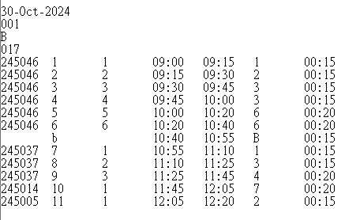
尚有考生未能派位
所有考生成功派位

系統提示管理員未能派位的考生名單
系統檢查每一個考試日每一考試場地的每組考生(組別及考生編號有否重覆)
 |  |  |  |  | Must have |  | Must have
Maintain Entry Data (Teachers) (BDA115F) |  | 1. Maintain Schedule (BDA20035) | 1. Maintain Applicant Group Data (BDA150F) 2. Maintain Entry Data (Teachers) (BDA115F) / Maintain Entry Data (Candidates) (BDA115F) 3. Validate Entry Data (BDA110F)
Must have |  | 2. Maintain Examination Centre (BDA015F) | Must have
 |  | 3. Maintain Examiner (BDA20025)
 |  | Must have

有
沒有
申請人編號
(由管理人編排)
考試當天全日時間表的次序
考試組別
每一組考試開始及完結時間
考試級別

每一考試組別的考試長度

系統提示管理員未能派位的考生名單

其後如有考生需要更改考試日期、時間、場地、級別、組別，容許管理員於系統為個別考生更改考試組別、考生編號、考試日期、時間，無須重新上載已更新的TXT 檔案
 |  |  |  |  |  |  |  |  |  | l
 |  |  |  |  |  |  |  | Must have
編排結果可輸出成Excel 及考試日程

管理員重新上載TXT.檔案
管理員重新上載TXT.檔案

系統再次檢查是否已完成派位
系統再次檢查
是否已完成派位
組別及考生編號有否重覆

 |  |  |  |  |  |  |  |  | Upload Template (BDA20065) |  | 上載考試日程表範本
 |  |  |  |  |  |  |  |  | Must have

 |  |  |  |  |  |  |  |  | 考試日程:
 |  |  |  |  |  |  |  |  | Print Day Sheet (BDA420F) |  | 系統將日程表範本根據日程編排自動生成每個考試日的日程表
 |  |  |  |  |  |  |  |  | Print Day Sheet for WRS (BDA421F)
 |  |  |  |  |  |  |  |  | Must have

 |  |  |  |  |  |  |  |  | Set Up:
 |  |  |  |  |  |  |  |  | Appointment Template (COMM20115) |  | 上載電郵範本
 |  |  |  |  |  |  |  |  | Must have

 |  |  |  |  |  |  |  |  | Upload Template (BDA20065) |  | 上載准考證範本
 |  |  |  |  |  |  |  |  | Must have

 |  |  |  |  |  |  |  |  | Print Admission Form (BDA405F) |  | 檢查系統已生成的考生准考證與編排的日程是否一致, 如有不同, 更正TXT並重新上載
 |  |  |  |  |  |  |  |  | Must have

 |  |  |  |  |  |  |  |  | Set up appointment email send out date:
 |  |  |  |  |  |  |  |  | Publish Appointments (BDA20070) |  | 於系統設定日期自動發出電郵予申請人, 申請人可於設定的日期內於系統內下載考生准考證
 |  |  |  |  |  |  |  |  | Must have

 |  |  |  |  |  |  |  |  | Upload Template (BDA20065) |  | 上載成績單範本
 |  |  |  |  |  |  |  |  | Must have

 |  |  |  |  |  |  |  |  | Print Mark Report (BDA410F) |  | 系統會自動將考生資料導入成績單上, 並生成獨立的Barcode, 可下載及列印考生成績單
 |  |  |  |  |  |  |  |  | Must have

 |  |  |  |  |  |  |  |  | 考試完結後:
 |  |  |  |  |  |  |  |  | Upload candidate result (BDA535F) |  | 考試完結後, 將所有印有barcode的成績單做OMR, 完成後, 將載有考生成績的TXT上載 | 成績分為: 優, 良, 合格, 不合格及缺席
 |  |  |  |  |  |  |  |  | Maintain Candidate Result (BDA502F) |  | 可人手設置各考生的成績
 |  |  |  |  |  |  |  |  | Must have

 |  |  |  |  |  |  |  |  | 導入所有考生成績後:
 |  |  |  |  |  |  |  |  | Generate Candidate Data File (BDA520F) |  | 生成excel, 可查看各申請人, 考生的所有資料及成績
 |  |  |  |  |  |  |  |  | Must have

 |  |  |  |  |  |  |  |  | 財務數據:
 |  |  |  |  |  |  |  |  | Report Repository Explorer (COMM20050) |  | >bda00001_all_online_日期_HKEAD0BDA_012_日期.pdf 詳細列明申請人的繳費日期及時間,付款方式, 總考試費及考生姓名
 |  |  |  |  |  |  |  |  | Print Entry Statistics (BDA215F) |  | 每級的人數報告
 |  |  |  |  |  |  |  |  | Print Fee Statement Summary (BDA210F) |  | 根據各申請人的報名, 詳細列出收費(包括組別及場地附加費)
 |  |  |  |  |  |  |  |  | Print List of Centre Fee Statistics By Teacher (BDA225) |  | 詳細列出各申請人每級有多少組別須繳付場地費
 |  |  |  |  |  |  |  |  | Print Supplementary Fee Statistics By Teacher (BDA230F) |  | 詳細列出各申請人每級有多少組別須繳付附加費
 |  |  |  |  |  |  |  |  | Print Entry Statistics By Teacher (BDA220F) |  | 詳細列出申請人於每級有多少考生
 |  |  |  |  |  |  |  |  | Must have

Reference
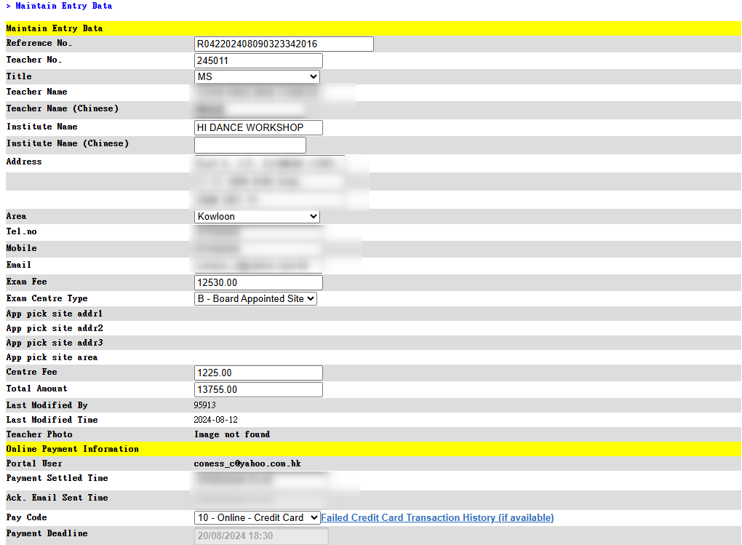
BDA115F (Maintain Entry Data (Teachers))
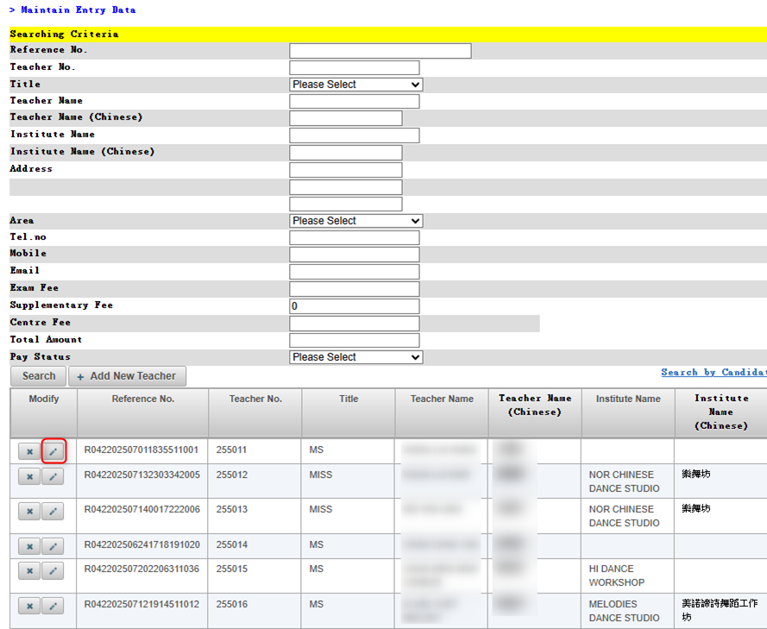

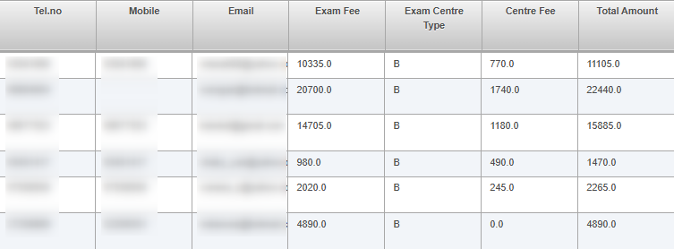

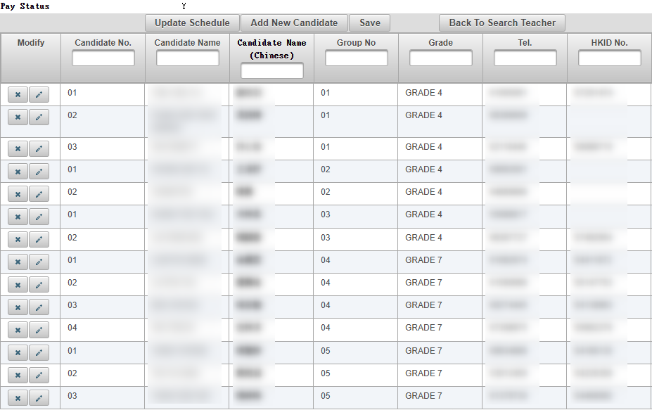

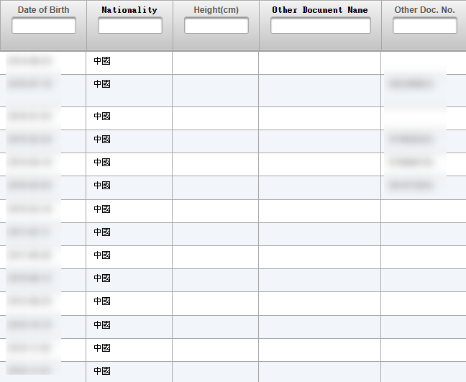

BDA115F (Maintain Entry Data (Candidates))
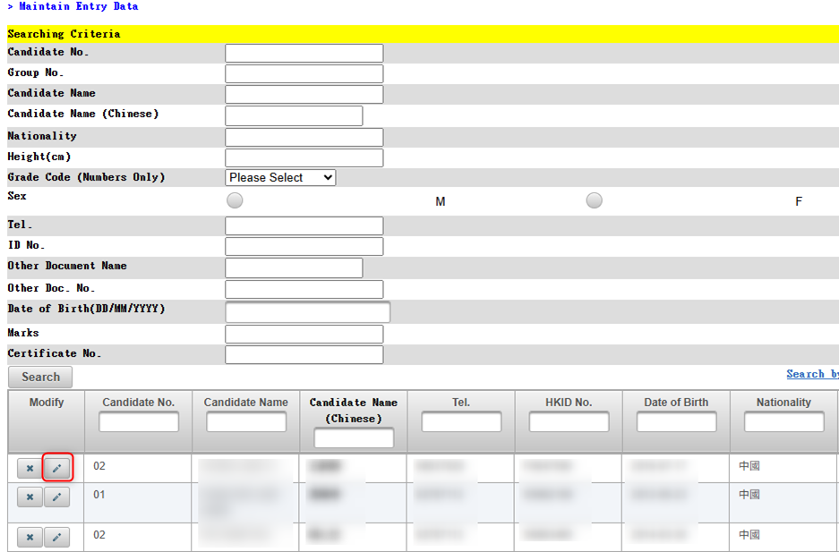

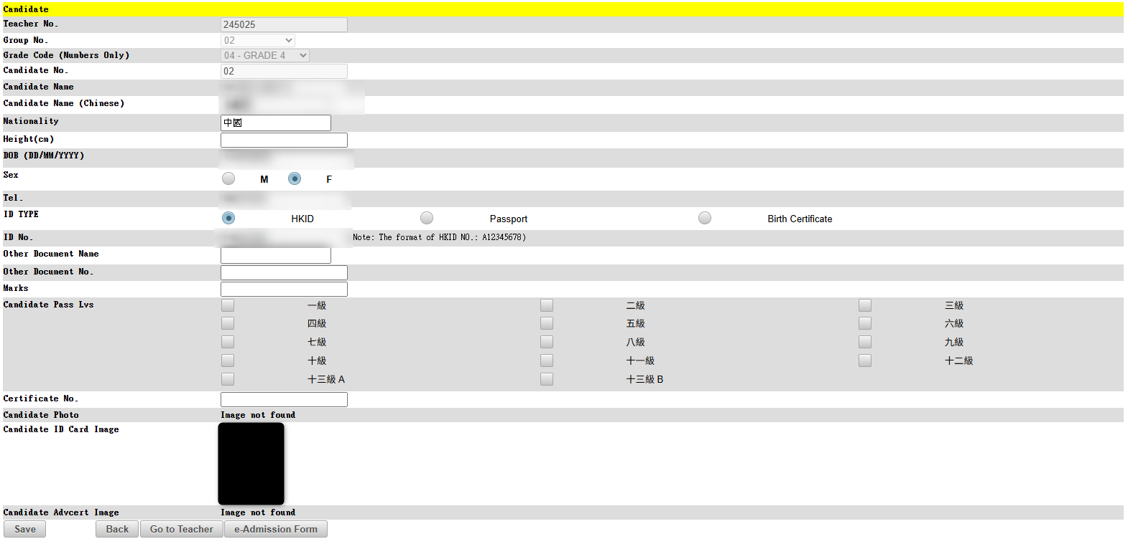

BDA015F (Maintain Examination Centre)

BDA20025 (Maintain Examiner)

BDA150F (Maintain Applicant Group's Data)
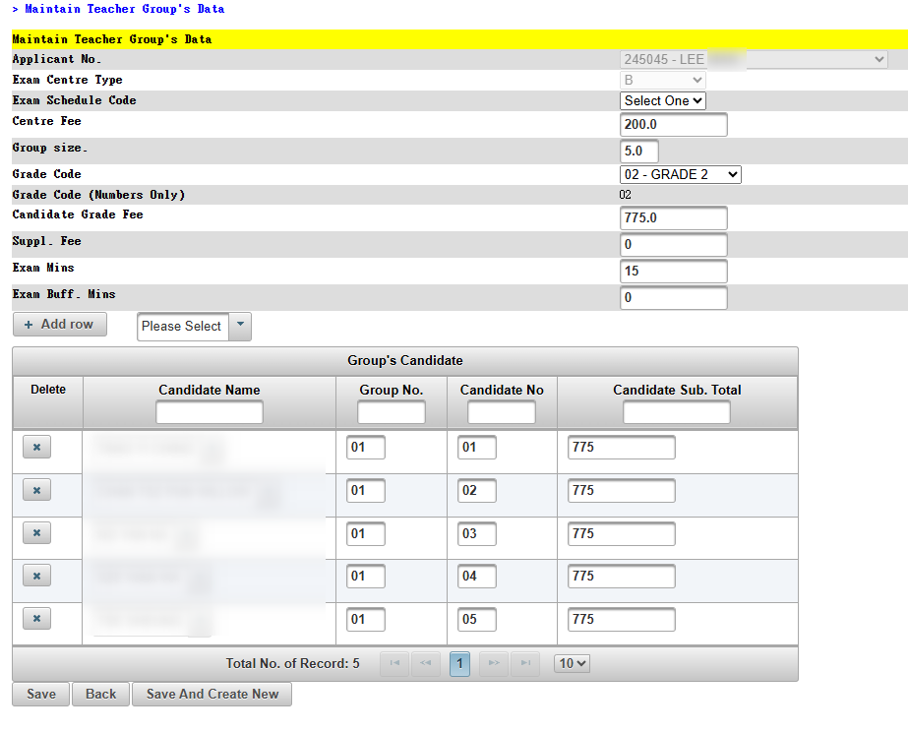

BDA502F (Generate Candidate Data File)

